Página de Rosto
ORIENTAÇÃO B
Modelo de Plano de Gestão
Versão 1
 | Declaração sobre Traduções
 | Para qualquer pergunta relacionada a efetividade da informação contida na tradução, veja a versão oficial em inglês para esclarecimentos. Quaisquer discrepâncias ou diferenças criadas nas traduções não são vinculantes e não tem efeitos para propósitos de auditoria ou certificação.


 | Mais informações?
 | Para mais informações sobre a Rainforest Alliance, visite www.rainforest-alliance.org ou contate info@ra.org

 | Nome do Documento: |  | Código do Documento: | Versão:
 | Orientação B: Modelo de Plano de Gestão |  | SA-G-SD-3-V1 | 1
 | Data da primeira publicação: | Data de revisão: | Válido de: | Vence em:
 | 28 de fevereiro de 2021 | ND | 28 de fevereiro de 2021 | Até aviso posterior
 | Desenvolvido por: |  | Aprovado por:
 | Departamento de Normas e Asseguramento da Rainforest Alliance |  | Diretora de Normas e Asseguramento
 | Relacionado a:
 | SA-S-SD-1-V1.1 Norma de Agricultura Sustentável 2020 da Rainforest Alliance, Requisitos de Produção Agrícola (1.1.2, 1.3.2, 1.3.3, 1.3.4, 1.6.2, 1.6.3, 3.3.1, 4.4.2, 5.1.2, 5.1.4, 5.1.5, 5.6.1, 6.1.3, 6.1.4) SA-S-SD-3-V1.1 Anexo S2: Ferramenta de Avaliação de Capacidade de Gestão da Rainforest Alliance. SA-S-SD-4-V1.1 Anexo S3: Ferramenta de Análise de Risco da Rainforest Alliance. SA-S-SD-5-V1.1 Anexo S4: Protocolo de Remediação Rainforest Alliance

 | Substitui:
 | ND
 | Aplicável a:
 | Detentores de Certificado de Produção Agrícola
 | País/Região:
 | Todos
 | Cultivo: |  | Tipo de certificação:
© 2021 Rainforest Alliance. Todos os direitos reservados. | Todos os cultivos no escopo do sistema de certificação Rainforest Alliance; por favor veja as Regras de Certificação. |  | Certificação de Produção Agrícola.

SA-G-SD-3-V1

Orientação
Sobre essa orientação Nesta orientação você encontrará informações sobre: • O uso do Plano de Gestão, • O conteúdo do Plano de Gestão, • Quando o Plano de Gestão deve ser atualizado, • Como o Plano de Gestão pode se tornar ainda mais útil. Um modelo opcional do Plano de Gestão é fornecido (aba 2) e um exemplo resumido de como usar o modelo também está contigo (aba 3). Plano de gestão O que é o Plano de Gestão? Um plano detalhado, desenvolvido pela gerência do grupo ou fazenda, que estabelece as metas que o Detentor de Certificado precisa atingir para estar conforme com os requisitos da norma e quaisquer outros objetivos para melhorar o desempenho da fazenda. O plano de gestão inclui ações necessárias para atingir cada um desses objetivos. Essas ações estão escritas detalhadamente (incluindo informações sobre público-alvo, prazo, frequência, pessoas responsáveis e status). Qual é a utilidade do Plano de Gestão? Ao fornecer uma visão geral dos objetivos e das ações detalhadas para atingir esses objetivos, o Plano de Gestão auxilia a gerência no estabelecimento, planejamento e no atingimento de suas metas. O que deve estar no Plano de Gestão? O Plano de Gestão deve, ao menos, conter os objetivos e ações a seguir (se aplicáveis ao Detentor de Certificado): · Análise de Risco da Fazenda (1.3.1, Anexo S3) · Autoavaliação (1.4.4) · Ferramenta de Avaliação de Capacidade de Gestão (1.1.1, Anexo S2) · Inspeções internas (1.4.1) · Protocolo de Remediação (5.1.4, Anexo S4) · Matriz de Solo (4.4.2, Documento de Orientação K) · Análise de Risco de Saúde e Segurança Ocupacional (5.6.1) · Não-conformidades da auditoria anterior. As ações que estão listadas no Plano de Gestão incluem, mas não se limitam, as ações de mitigação, ações de remediação, o fornecimento de serviços aos membros/trabalhadores do grupo tais como treinamentos e atividades de conscientização, assistência técnica, apoio na manutenção de registros e fornecimento de acesso a insumos tais como mat | Modelo O modelo na aba 2 pode ser usado de forma opcional pela gerência de uma fazenda ou grupo e pode ser adaptado para atingir as necessidades de planejamento da fazenda ou grupo. Exemplo resumido O exemplo resumido na aba 3 mostra como o modelo pode ser utilizado. Ele mostra como os tópicos podem ser estruturados e como os pontos de melhoria podem ser traduzidos em objetivos e ações. Também mostra como os detalhes posteriores das ações podem ser apresentados. Note que o exemplo resumido não é um exemplo completo de que um plano de gestão deve conter, uma vez que não cobre todos os tópicos nem objetivos ou ações correspondentes que devem estar no plano de gestão, de acordo com a Norma. | Medidor Mandatório

 |  | Gestão

 |  | 1.1.2. A gerência do grupo melhora suas capacidades gerenciais, e inclui ações no plano de gestão.

 |  | 1.6.3. Do ano um em diante a pessoa/comitê responsável: • Implementa a Ferramenta de Análise de Risco em profundidade para Gênero ao menos a cada três anos. • Prioriza ao menos três indicadores da Ferramenta de Análise de Risco em Profundidade para Gênero com suas respectivas medidas de mitigação. • Incorpora as medidas de mitigação prioritárias no Plano de Gestão; • Implementa, monitora e reporta anualmente à gerência quanto as medidas de mitigação e os indicadores.

 | Requisitos da Norma para o Plano de Gestão

 | Requisitos Básicos | Melhoria Mandatória

 | Gestão | Social
 | 1.3.2. A gerência elabora um Plano de Gestão que inclui as metas e ações baseadas na Análise de Risco da Fazenda (1.3.1) e na autoavaliação (1.4.4). Para grupos, o Plano de Gestão é adicionalmente baseado na Ferramenta de Avaliação de Capacidade de Gestão (1.1.1) e nas inspeções internas (1.4.1). O Plano de Gestão é atualizado anualmente. | 5.1.5. No ano 1 de certificação, o representante/comitê da gerência: • Aplica a Análise de Risco em Profundidade para Avaliar & Abordar. • Incorpora as medidas de mitigação prioritárias no Plano de Gestão (1.3.2). • Implementa essas medidas. A Análise de Risco da Fazenda em Profundidade para Avaliar & Abordar é repetida ao menos a cada três anos.

 | 1.3.3. A gerência fornece aos membros do grupo serviços baseados no Plano de Gestão. Serviços podem incluir treinamentos, assistência técnica, apoio em manutenção de registros, acesso a insumos (ex. mudas), atividades de conscientização etc. A Gerência documenta os serviços prestados.
 |  | Meio ambiente
 |  | 6.1.4. A Gerência inclui as medidas de mitigação da Ferramenta de Análise de Risco para Fazendas em 1.3.1 com respeito a Altos Valores de Conservação no Plano de Gestão (1.3.2). A Gerência implementa essas medidas.

 | 1.3.4. A Gerência fornece aos trabalhadores serviços baseados no plano de gestão. Serviços podem incluir treinamentos, atividades de conscientização etc. A Gerência documenta os serviços prestados.

 | 1.6.2. A pessoa/comitê responsável realiza as seguintes atividades: •Implementa medidas de mitigação de igualdade de gênero seguindo a Análise básica de Risco da Fazenda ou a Análise de Risco de Cadeia de Suprimentos e inclui essas medidas no Plano de Gestão;

 | Renda e Responsabilidade Compartilhada

 | 3.3.1. A Gerência define os investimentos necessários para melhorar a sustentabilidade em um plano de investimento. A Gerência utiliza as seguintes fontes para embasar suas necessidades de investimento: • Relatórios de auditoria (NCs e áreas de melhoria) • Autoavaliação • Inspeções internas • Plano de Gestão A Gerência documenta os Investimentos em Sustentabilidade em dinheiro e em benefícios não financeiros recebidos de compradores para este plano de investimento de acordo com as categorias de investimento da Rainforest Alliance.
Quando Plano de Gestão deve ser atualizado? Durante a fase de preparação do processo de certificação, um plano de gestão inicial deve ser elaborado. Após isso, o Plano de Gestão é atualizado ao menos anualmente. Veja abaixo um diagrama simples do processo.

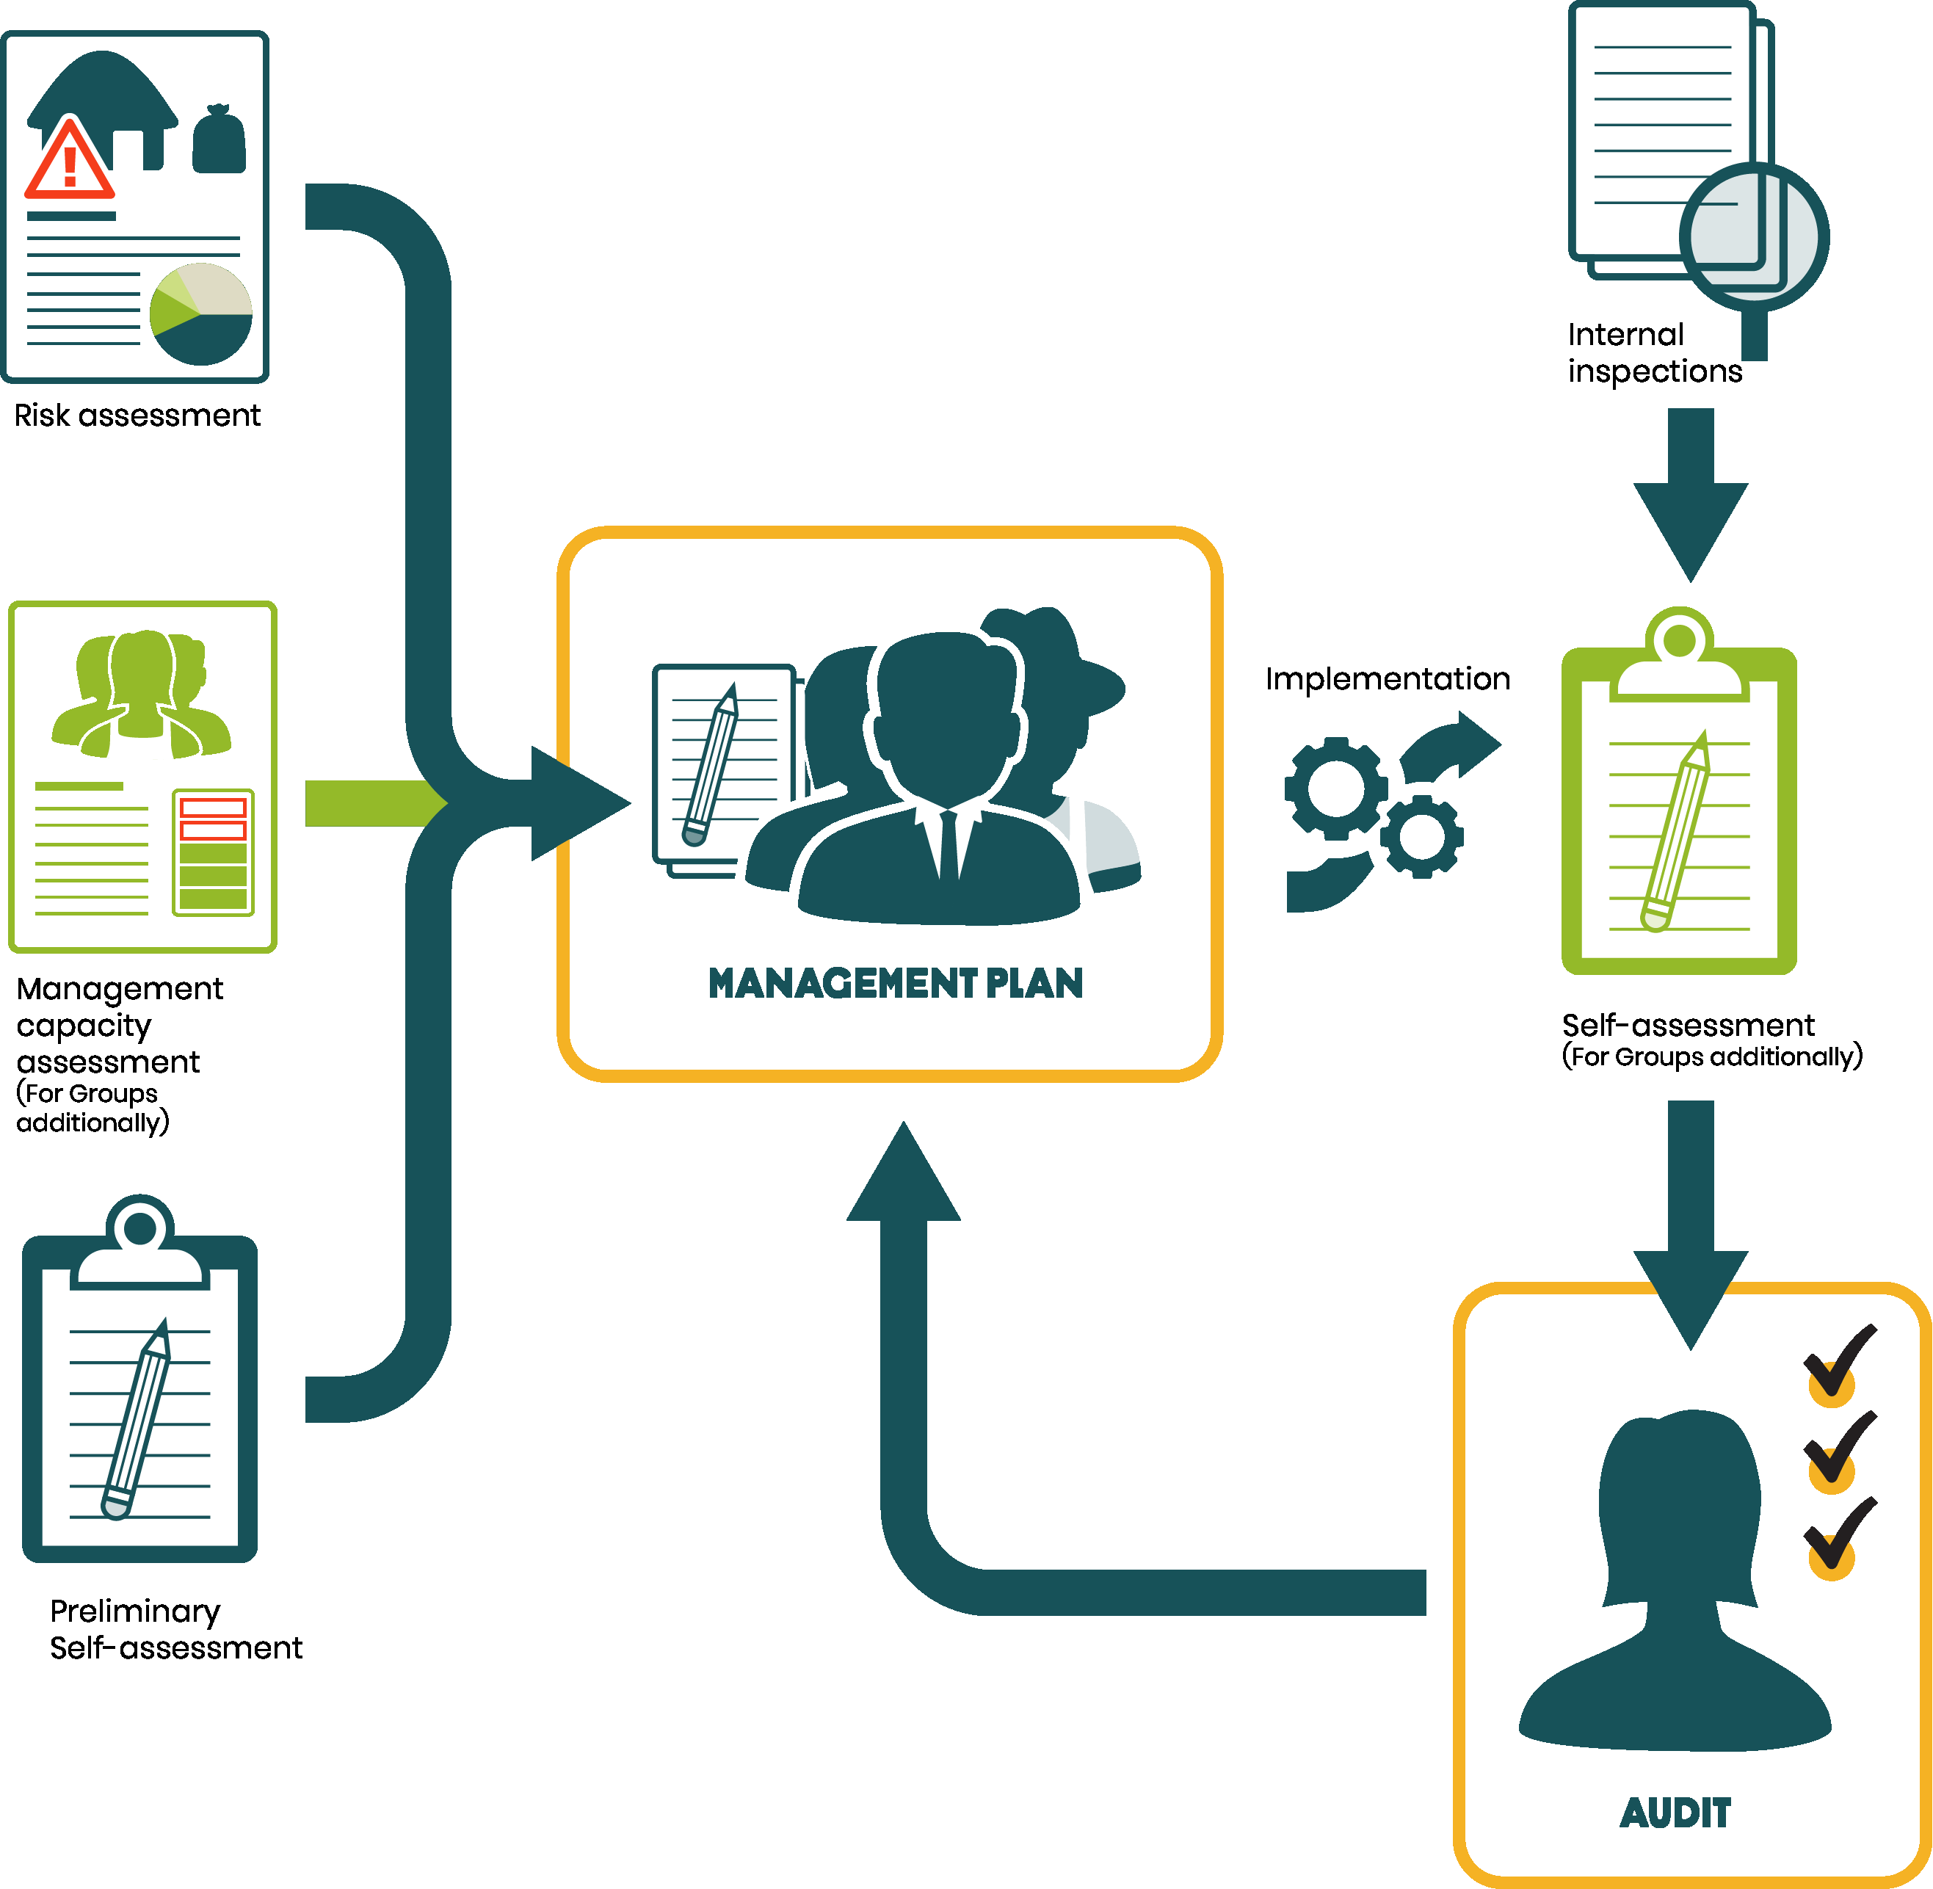

 | Agricultura

 | 4.4.2. Com base na Avaliação do solo, a gerência identifica medidas de gestão do solo e as inclui no Plano de Gestão para fomentar matéria orgânica, aumentar reciclagem de nutrientes na fazenda e otimizar a umidade do solo.

 | Social
 | 5.1.2. Mitigação de Risco: O representante/comitê da gerência inclui no Plano de Gestão as medidas de mitigação conforme identificadas na Análise de Risco básica da fazenda ou na Análise de Risco para Cadeia de Suprimentos e implementa as medidas correspondentes. A Análise Básica de Risco da Fazenda é repetida ao menos a cada três anos. A Análise de Risco para Cadeia de Suprimentos é repetida anualmente.

 | 5.6.1. Um profissional competente realiza uma análise dos riscos de saúde e segurança ocupacional. As correspondentes para saúde e segurança são incluídas no Plano de Gestão e são implementadas, considerando ao menos o seguinte: • Análise de Risco; • Conformidade com as regulações; • Treinamento de trabalhadores; • Procedimentos e equipamentos para garantir a saúde e segurança. O número e tipo de incidentes de saúde e segurança ocupacional são registrados (específicos para homens e mulheres) e incluem incidentes relacionados ao uso de agroquímicos. Para grupos de pequenas fazendas isso é feito para suas próprias instalações.

 | Meio ambiente
 | 6.1.3. A Gerência inclui as medidas de mitigação da Ferramenta de Análise de Risco para Fazendas em 1.3.1 com respeito a Altos Valores de Conservação no Plano de Gestão (1.3.2). A Gerência implementa essas medidas.

Como o Plano de Gestão pode ser mais útil? O Plano de Gestão deve ser compartilhado para envolver membros do grupo ou trabalhadores no entendimento das ações que serão implementadas pela gerência ao longo do ano e como eles desempenharão suas funções para apoiar essas melhorias. O Plano de Gestão também pode ser usado para estabelecer os detalhes das atividades de gestão que devem ser implementadas anualmente para assegurar que todos tenham clareza sobre essas atividades e responsabilidades, por exemplo: 1 Destacar quais atividades das áreas de foco/prioridades que a gerência realizará ao longo do ano. 2. As funções e tarefas/atividades na fazenda e quem é responsável por cada uma delas. 3. Procedimentos existentes na(s) fazenda(s) e as ações necessárias para implementá-las de forma efetiva. 4. Processos de Monitoramento e Avaliação ou processos de Melhoria Contínua que serão utilizados para medir o progresso da implementação do plano e do atingimento dos objetivos.

